Du học Canada
GIỚI THIỆU
ĐẠI HỌC TOP
HỌC BỔNG
DU HỌC HÈ
DU HỌC TIẾT KIỆM
DU HỌC
DU HỌC ĐỊNH CƯ
KHO THÔNG TIN

Du Học Canada
0903.97.36.67
ĐĂNG KÝ TRỰC TUYẾN

GIỚI THIỆU CHUNG


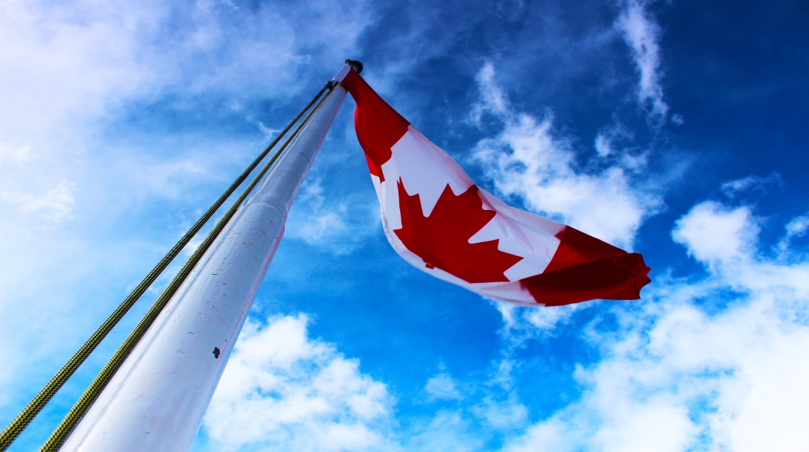

This is the article contentThis is the article contentThis is the article contentThis is the article contentThis is the article contentThis is the article This is the article contentThis is the article contentThis is the article contentThis is the article contentThis is the article contentThis is the article This is the article contentThis is the article contentThis is the article contentThis is the article contentThis is the article contentThis is the article This is the article contentThis is the article contentThis is the article contentThis is the article contentThis is the article contentThis is the article This is the article contentThis is the article contentThis is the article contentThis is the article contentThis is the article contentThis is the article This is the article contentThis is the article contentThis is the article

THÔNG TIN DU HỌC CANADA

This is the article contentThis is the article contentThis is the article contentThis is the article contentThis is the article contentThis is the article

TUYỂN SINH
TIN TỨC
KINH NGHIỆM
SỰ KIỆN
NGÀNH TẠI CANADA


Chủ đề bài viết: Ex: Du học Canada có phải là lựa chọn hoàn hảo cho bạn...
22/02/2019 10:30

Chủ đề bài viết: Ex: Du học Canada có phải là lựa chọn hoàn hảo cho bạn...
22/02/2019 10:30


Chủ đề bài viết: Ex: Du học Canada có phải là lựa chọn hoàn hảo cho bạn...
22/02/2019 10:30

Chủ đề bài viết: Ex: Du học Canada có phải là lựa chọn hoàn hảo cho bạn...
22/02/2019 10:30

Chủ đề bài viết: Ex: Du học Canada có phải là lựa chọn hoàn hảo cho bạn...
22/02/2019 10:30

Chủ đề bài viết: Ex: Du học Canada có phải là lựa chọn hoàn hảo cho bạn...
22/02/2019 10:30

2
3
4
5
>>
1

DU HỌC VIÊN TẠI CANADA
This is the article contentThis is the article contentThis is the article contentThis is the article contentThis is the article contentThis is the article
Nguyen Chau Phi
Full name
Full name
Full name
Full name
Full name
Full name



ĐẠI HỌC
CAO ĐẲNG
TRUNG HỌC PHỔ THÔNG
DANH SÁCH CÁC TRƯỜNG
This is the article contentThis is the article contentThis is the article contentThis is the article contentThis is the article contentThis is the article
Đại học Utah- Top 110 trường đại học tốt nhất nước Mỹ
Chủ đề bài viết: Ex: Du học Canada có phải là lựa chọn hoàn hảo cho bạn...
Trường Đại học Windsor, Mỹ
Chủ đề bài viết: Ex: Du học Canada có phải là lựa chọn hoàn hảo cho bạn...
Đại học Utah- Top 110 trường đại học tốt nhất nước Mỹ
Chủ đề bài viết: Ex: Du học Canada có phải là lựa chọn hoàn hảo cho bạn...
Trường Đại học Windsor, Mỹ
Chủ đề bài viết: Ex: Du học Canada có phải là lựa chọn hoàn hảo cho bạn...
Đại học Utah- Top 110 trường đại học tốt nhất nước Mỹ
Chủ đề bài viết: Ex: Du học Canada có phải là lựa chọn hoàn hảo cho bạn...
Trường Đại học Windsor, Mỹ
Chủ đề bài viết: Ex: Du học Canada có phải là lựa chọn hoàn hảo cho bạn...
Đại học Utah- Top 110 trường đại học tốt nhất nước Mỹ
Chủ đề bài viết: Ex: Du học Canada có phải là lựa chọn hoàn hảo cho bạn...
Trường Đại học Windsor, Mỹ
Chủ đề bài viết: Ex: Du học Canada có phải là lựa chọn hoàn hảo cho bạn...
2
3
4
5
>>
1

CÂU HỎI THƯỜNG GẶP

Chủ đề 01

Chủ đề 02

This is the article contentThis is the article contentThis is the article contentThis is the article contentThis is the article contentThis is the article

Chủ đề 03

DU HỌC CÁC NƯỚC
Du học Mỹ
Du học Canada
Du học Úc
Du học New zealand
Du học Anh
Du học Ireland
Du học Pháp
Du học Singapore
Du học Thái Lan
CÔNG TY
Giới thiệu
Đội ngũ sáng lập
Chương trình điều phối
Triết lý giáo dục
Blog
Cơ hội nghề nghiệp
Hợp tác với chúng tôi
HỖ TRỢ
Đăng ký trực tuyến
Chuyên gia tư vấn
FAQs
Liên hệ
CHƯƠNG TRÌNH DU HỌC
Học bổng THPT
Học bổng Đại học
Học bổng Thạc sỹ
Du học hè
Du học định cư
Du học tiết kiệm
Đại học Top
Kho thông tin
Ảnh hoạt động
Video phỏng vấn Visa

Facebook
YouTube
Instagram
Google+

Nội dung_TTDH Canada
GIỚI THIỆU
ĐẠI HỌC TOP
HỌC BỔNG
DU HỌC HÈ
DU HỌC TIẾT KIỆM
DU HỌC CÁC NƯỚC
DU HỌC ĐỊNH CƯ

Du học Canada có phải là lựa chọn hoàn hảo cho bạn...

Donald Trump’s Presidency has been mired for months in controversy over reports that the Trump Campaign may have colluded with the Russian Government in an effort to influence the outcome of the 2016 presidential election. Last week the White House was rocked again by information revealing that President Trump had two additional, undisclosed meetings with Russian President Vladimir Putin at the G-20 Summit in Germany. In an interview with New York Times journalist, Maggie Haberman, President Trump expressed that during the Summit dinner, the seating arrangement put him next to Japanese Prime Minister Shinzo Abe’s wife, Akie Abe who Trump said, “doesn’t speak English”. As a result of the “language barrier”, President Trump reportedly decided to move to the opposite side of the dining table to sit next to first lady Malania Trump and Putin, where the three conversed until the completion of the dinner.
ĐĂNG KÝ TRỰC TUYẾN

CHUYÊN GIA TƯ VẤN

DANH MỤC: TUYỂN SINH

Talkshow: Cơ hội học tập và định cư tại các nước phát triển dành cho sinh viên Việt Nam
CHÈN HÌNH ẢNH

Gặp gỡ đại diện 130 trường đến từ Canada năm 2017

Tuyển dụng nhân viên Telesales khách hàng du học 2017

Vì sao du học đang là xu hướng của học sinh, sinh viên?

Donald Trump’s Presidency has been mired for months in controversy over reports that the Trump Campaign may have colluded with the Russian Government in an effort to influence the outcome of the 2016 presidential election. Last week the White House was rocked again by information revealing that President Trump had two additional, undisclosed meetings with Russian President Vladimir Putin at the G-20 Summit in Germany. In an interview with New York Times journalist, Maggie Haberman, President Trump expressed that during the Summit dinner, the seating arrangement put him next to Japanese Prime Minister Shinzo Abe’s wife, Akie Abe who Trump said, “doesn’t speak English”. As a result of the “language barrier”, President Trump reportedly decided to move to the opposite side of the dining table to sit next to first lady Malania Trump and Putin, where the three conversed until the completion of the dinner. President Trump is not the first American President to find himself in diplomatic hot waters over translation. So, here at Stepes we set out to explore which U.S. Presidents have been multilingual and those embarrassing moments that, at the very least, offer a reprieve from the contentious political atmosphere consuming Washington.
Du học giúp nâng cao kỹ năng và kinh nghiệm sống

Bạn sẽ có tầm nhìn và môi trường học tập đổi mới

Du học Mỹ Âu mang đến cho bạn hành trang tốt nhất trên con đường du học

Kinh nghiệm du học Thạc sỹ ở Canada

Du học tại Drexel University – top 38 trường kinh doanh tốt nhất Mỹ

Giải đáp những câu hỏi về phỏng vấn xin Visa du học Mỹ

Bạn sẽ có tầm nhìn và môi trường học tập đổi mới

Augsburg – đại học tư thục chất lượng hàng đầu Mỹ

Chương trình thực tập mức lương 75.000 USD/năm tại University of California Santa Cruz

Du học sinh Mỹ có thể đi làm thêm thoải mái với Visa sinh viên?
Tag:
Du học Mỹ
Du học Canada

BÀI VIẾT LIÊN QUAN


Du học hè Singapore 2015 – Chương trình cực kỳ hấp dẫn hè này

Thông tin Định Cư USA cần biết.
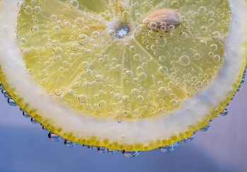
Định cư New Zealand diện đầu tư

22/02/2019 10:30
22/02/2019 10:30
22/02/2019 10:30


Top 10 đại học tốt nhất thế giới 2016

Dự bị đại học – Tấm vé thông hành nhanh nhất khi du học
Chuẩn bị gì cho hồ sơ visa du học Mỹ 2016?

22/02/2019 10:30
22/02/2019 10:30
22/02/2019 10:30

Vì sao bạn nên đi du học Canada. Những điều bạn cần biết trước khi đi học
Bảng xếp hạng các Đại học tốt nhất nước Mỹ | United States University Ranking
Chương trình định cư đầu tư Mỹ – Thẻ xanh vĩnh viễn

22/02/2019 10:30
22/02/2019 10:30
22/02/2019 10:30

DU HỌC CÁC NƯỚC
Du học Mỹ
Du học Canada
Du học Úc
Du học New zealand
Du học Anh
Du học Ireland
Du học Pháp
Du học Singapore
Du học Thái Lan
CÔNG TY
Giới thiệu
Đội ngũ sáng lập
Chương trình điều phối
Triết lý giáo dục
Blog
Cơ hội nghề nghiệp
Hợp tác với chúng tôi
HỖ TRỢ
Đăng ký trực tuyến
Chuyên gia tư vấn
FAQs
Liên hệ
CHƯƠNG TRÌNH DU HỌC
Học bổng THPT
Học bổng Đại học
Học bổng Thạc sỹ
Du học hè
Du học định cư
Du học tiết kiệm
Đại học Top
Kho thông tin
Ảnh hoạt động
Video phỏng vấn Visa

Facebook
YouTube
Instagram
Google+

Show popup
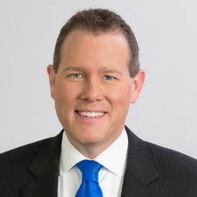

Nguyễn Châu Phi

Donald Trump’s Presidency has been mired for months in controversy over reports that the Trump Campaign may have colluded with the Russian Government in an effort to influence the outcome of the 2016 presidential election. Last week the White House was rocked again by information revealing that President Trump had two additional, undisclosed meetings with Russian President Vladimir Putin at the G-20 Summit in Germany. In an interview with New York Times

Đóng

Popup Trường
Đại học Utah- Top 110 trường đại học tốt nhất nước Mỹ

Donald Trump’s Presidency has been mired for months in controversy over reports that the Trump Campaign may have colluded with the Russian Government in an effort to influence the outcome of the 2016 presidential election. Last week the White House was rocked again by information revealing that President Trump had two additional, undisclosed meetings with Russian President Vladimir Putin at the G-20 Summit in Germany. In an interview with New York Times journalist, Maggie Haberman, President Trump expressed that during the Summit dinner, the seating arrangement put him next to Japanese Prime Minister Shinzo Abe’s wife, Akie Abe who Trump said, “doesn’t speak English”. As a result of the “language barrier”, President Trump reportedly decided to move to the opposite side of the dining table to sit next to first lady Malania Trump and Putin, where the three conversed until the completion of the dinner.

CHÈN HÌNH ẢNH

Donald Trump’s Presidency has been mired for months in controversy over reports that the Trump Campaign may have colluded with the Russian Government in an effort to influence the outcome of the 2016 presidential election. Last week the White House was rocked again by information revealing that President Trump had two additional, undisclosed meetings with Russian President Vladimir Putin at the G-20 Summit in Germany. In an interview with New York Times journalist, Maggie Haberman, President Trump expressed that during the Summit dinner, the seating arrangement put him next to Japanese Prime Minister Shinzo Abe’s wife, Akie Abe who Trump said, “doesn’t speak English”. As a result of the “language barrier”, President Trump reportedly decided to move to the opposite side of the dining table to sit next to first lady Malania Trump and Putin, where the three conversed until the completion of the dinner.

